式神
DJ 陰陽師 a.k.a 安倍晴明_仕様書_式神とサブスキル

仕様書：式神

トップページ
 | 式神の概要
ゲームリソース

・チュートリアルステージでラップ・ダンス・グラフィティのタイプを持った式神が
１体ずつ支給される。(同じタイプの重複はなし) ・支給された式神の初期ステータスのランクは全て、Dランクとなっており、
各タイプごとにステータスの内容が異なる。(ランクはD,C,B,A,Sの順に強化する)
・ステージを攻略する度に報酬選択画面で獲得した魂を消費する事で式神の
ステータスのランク強化やサブスキル付与ができる ・サブスキルは最大３個まで付与する事ができる
・全ステージクリア(7ステージ) 又は ゲームオーバーになる事で式神がリセットされる。
・式神のキャラクターは十二神将をベースに用いられている
式神 |       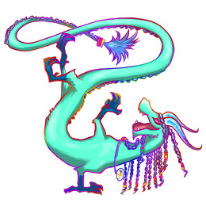  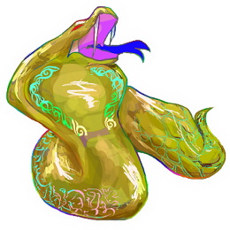   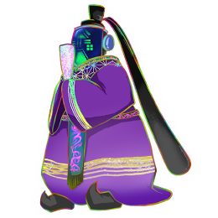

性能

サブスキル

 | 式神の特徴 (ステータス_初期値)

■ラップ
タイプ：ラップ
攻撃間隔：D
ダメージ：D
ホーミング性能：D
サブA：ー
サブB：ー
サブC：ー
■ダンス
タイプ：ダンス
攻撃間隔：D
ダメージ：D
攻撃範囲：D
サブA：ー
サブB：ー
サブC：ー
■グラフィティ
タイプ：グラフィティ
攻撃間隔：D
攻撃範囲：D
展開時間：D
サブA：ー
サブB：ー
サブC：ー

ラップの式神は以下からランダムで１体支給する
ダンスの式神は以下からランダムで１体支給する
グラフィティの式神は以下からランダムで１体支給する

六合 (りくごう)
天后 (てんこう)
騰蛇 (とうだ)
太陰 (たいいん)
玄武 (げんぶ)
白虎 (びゃっこ)
青龍 (せいりゅう)
朱雀 (すざく)
勾陳 (こうちん)
貴人 (きじん)
天空 (てんくう)
太裳 (たいじょう)

性能
DJ 陰陽師 a.k.a 安倍晴明_仕様書_式神とサブスキル

仕様書：性能

トップページ
 | ラップ_攻撃間隔
ゲームリソース

式神 | 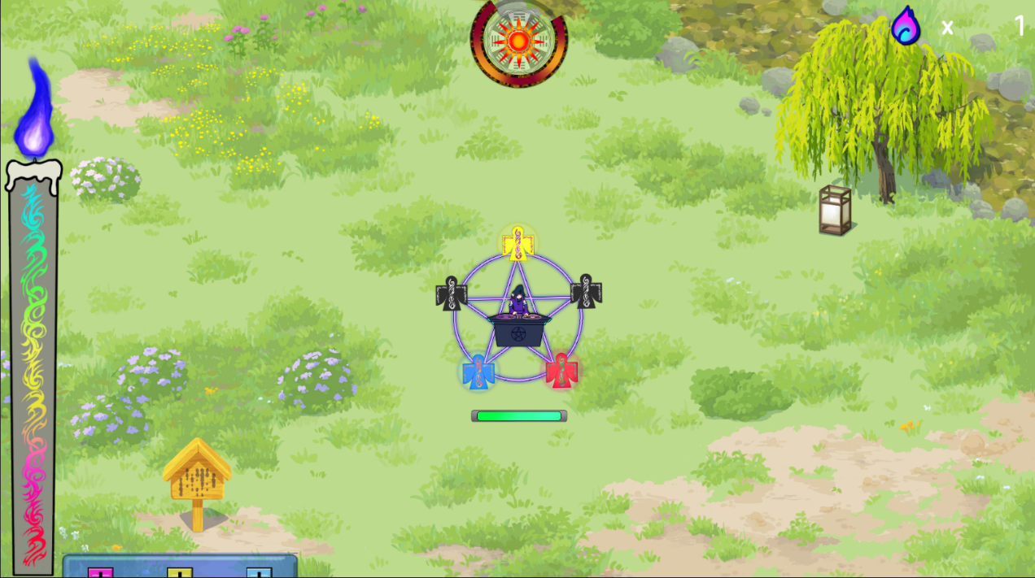

画面のイメージ
性能

ラップの式神から一定間隔でラップ専用の陰陽玉が発射する。
ランクが上がるごとに攻撃する間隔が短くなる。
攻撃間隔の詳細は設定値のシートに記載。
サブスキル

強化前：画像のイメージはDランクを想定

画面のイメージ

強化後：画像のイメージはSランクを想定

 | ラップ_ダメージ

画面のイメージ

ラップ専用の陰陽玉が妖魔にヒットした時、ダメージを与える。
ランクが上がるごとに与えるダメージ量が大きくなる。
ダメージの詳細は設定値のシートに記載。

強化前：画像のイメージはDランクを想定

画面のイメージ

強化後：画像のイメージはSランクを想定

 | ラップ_ホーミング性能

画面のイメージ

ラップ専用の陰陽玉のみホーミングの性能が備わっており、
陰陽玉が妖魔から一定の距離が離れている場合も自動で追尾して当てる。
ランクが上がるごとにホーミング性能が向上する。
ホーミング性能の詳細は設定値のシートに記載。

強化前：画像のイメージはDランクを想定
ホーミングはしないで真っ直ぐ進む

画面のイメージ

強化後：画像のイメージはSランクを想定
一定の距離まで近づくと急カーブする

 | ダンス_攻撃間隔

画面のイメージ
ダンスの式神から一定間隔でダンス専用の陰陽玉が発射する。
(ダンスの場合は衝撃波を放出する形になる)
ランクが上がるごとに攻撃する間隔が短くなる。
攻撃間隔の詳細は設定値のシートに記載。

強化前：画像のイメージはDランクを想定

画面のイメージ

強化後：画像のイメージはSランクを想定

 | ダンス_ダメージ

画面のイメージ

ダンス専用の陰陽玉が妖魔にヒットした時、ダメージを与える。
ランクが上がるごとに与えるダメージ量が大きくなる。
ダメージの詳細は設定値のシートに記載。

強化前：画像のイメージはDランクを想定

画面のイメージ

強化後：画像のイメージはSランクを想定

 | ダンス_攻撃範囲

画面のイメージ

ダンス専用の陰陽玉には攻撃範囲を拡大する性能が備わっており、
妖魔に衝撃波が当たる範囲が大きくなる。
ランクが上がるごとに攻撃範囲が拡大する。
ホーミング性能の詳細は設定値のシートに記載。

強化前：画像のイメージはDランクを想定

画面のイメージ

強化後：画像のイメージはSランクを想定
一定の距離まで近づくと急カーブする

 | グラフィティ_攻撃間隔

画面のイメージ

グラフィティの式神から一定間隔でグラフィティ専用の陰陽玉が発射する。
ランクが上がるごとに攻撃する間隔が短くなる。
攻撃間隔の詳細は設定値のシートに記載。

強化前：画像のイメージはDランクを想定

画面のイメージ

強化後：画像のイメージはSランクを想定

 | グラフィティ_攻撃範囲

画面のイメージ

グラフィティ専用の陰陽玉は攻撃範囲(幅/高さ)を拡大する性能が
備わっており、敵にヒットしやすくなる。
ランクが上がるごとに攻撃範囲が大きくなる。
攻撃範囲の詳細は設定値のシートに記載。

強化前：画像のイメージはDランクを想定

画面のイメージ

強化後：画像のイメージはSランクを想定

 | グラフィティ_展開時間

画面のイメージ

グラフィティ専用の陰陽玉のみ持続性能が備わっており、
陰陽玉が妖魔に当たった際、陰陽玉が展開して、一定時間その場に留まり、
持続ダメージを与える。
ランクが上がるごとに展開する時間が延長する。
展開時間の詳細は設定値のシートに記載。

画面のイメージ

時間経過で持続してダメージを与える。

